Лист1
www.artstucco.com.ua
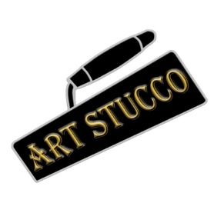 | ТОВ Арт Стукко ЄДРПОУ 43979845 м.Київ, пров.Магнітогорський 1, оф.302 www.artstucco.com.ua artstucco.info@gmail.com 063-190-26-83 067-448-06-44 095-477-95-16
Кошторис на роботу (оздоблення стін з використання матеріалів на основі вапняних штукатурок)
Етап | № | Найменування робіт | один.виміру м2,м/пог | ціна (грн)
чорновий штукатурно-вирівнюючий етап | 1 | Нанесення глибоко проникаючого скріплюючого грунту | м2 | 25
 | 2 | Нанесення кварцового грунту для підвищення адгезії | м2 | 45
 | 3 | Встановлення маяків по вертикалі з подальшим демонтажем | м/пог | 40
 |  |  | м2 | 30
 | 4 | Нанесення підкладочного шару на основі цементно-піщаної суміші (набризг) | м2 | 50
 | 5 | Нанесення основних двух шарів (заг.товщ. до 20 мм) | м2 | 100
Разом |  |  |  | 250
армуючий | 6 | Нанесення глибоко проникаючого скріплюючого грунту | м2 | 25
 | 7 | Монтаж армо сітки на вапняно-мармуровий фінішний шар | м2 | 100
 | 8 | Поклейка армо стрічки | м/пог, м2 | 40
 | 9 | Монтаж перфорованого кутника | м/пог, м2 | 40
 | 10 | Нанесення армо фінішного другого шару вапняно-мармурової штукатурки (перетяжка) | м2 | 60
Разом |  |  |  | 185-225
оздоблювальний | 11 | Нанесення глибоко проникаючого скріплюючого грунту | м2 | 25
 | 12 | Нанесення кварцого грунту для підвищення адгезії | м2 | 45
 | 13 | Оздоблювальні два шари з формуванням фактурного малюнку | м2 | 200
 | 14 | Шліфовка або поліровка поверхні | м2 | 50
 | 15 | Нанесення захисного гідрофобного покриття | м2 | 60
 | 16 | Воскування при необхідності | м2 | 70
Разом |  |  |  | 380-450

*Ціна актуальна на 01.12.2021

